Gráfico01
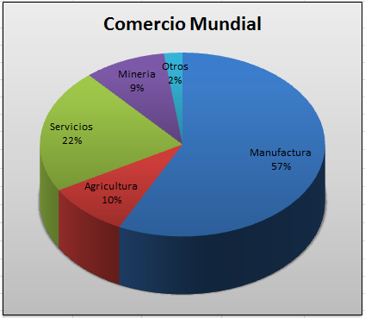
QUÉ SE COMERCIALIZA
El comercio mundial está dominado por los artículos manufacturados, tales como los automóviles y los computadores. La mayoría de ellos son elaborados por los países ricos. Los países de menores recursos generalmente producen alimentos y materias primas.

Elabore un gráfico tipo circular, tal como se muestra en la imagen

COMERCIALIZA | PORCENTAJE
Manufactura | 57.3%
Agricultura | 9.4%
Servicios | 21.9%
Mineria | 9.3%
Otros | 2.1%

Graficos02
Utilizando la siguiente tabla de datos elabore distintos tipos de gráficos.
Preguntas:
1. Crear un gráfico estadístico que muestre el total de ventas por trimestre de todos los agentes. Utilice gráfico tipo Columna 100% apilada
2. Crear un gráfico estadístico que muestre en porcentaje el total de ventas de cada agente del año 2014. Utilice gráfico Circular 3D
3. Crear un gráfico estadístico que muestre la venta total del primer trimestre por cada agente . Utilice gráfico cilindro agrupado.
Nota: Los gráficos debe elaborar en la hoja Solucion_Graficos02
Ventas Mensuales por Agentes Comerciales - 2014
MESES | Agente 1 | Agente 2 | Agente 3 | Agente 4
Enero | S/. 18,200.00 | S/. 39,100.00 | S/. 7,900.00 | S/. 6,000.00
Febrero | S/. 32,600.00 | S/. 40,600.00 | S/. 22,800.00 | S/. 43,200.00
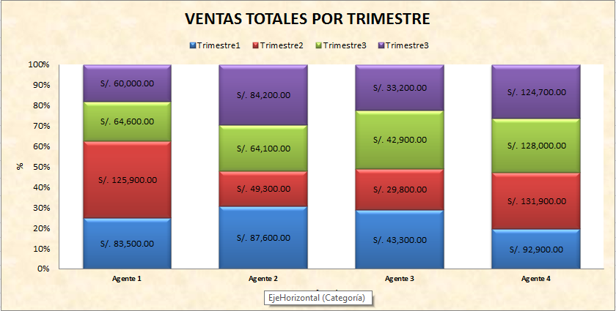
Marzo | S/. 32,700.00 | S/. 7,900.00 | S/. 12,600.00 | S/. 43,700.00
Trimestre1 | S/. 83,500.00 | S/. 87,600.00 | S/. 43,300.00 | S/. 92,900.00
Abril | S/. 42,100.00 | S/. 7,700.00 | S/. 16,000.00 | S/. 44,300.00
Mayo | S/. 47,300.00 | S/. 12,400.00 | S/. 7,600.00 | S/. 42,700.00
Junio | S/. 36,500.00 | S/. 29,200.00 | S/. 6,200.00 | S/. 44,900.00
Trimestre2 | S/. 125,900.00 | S/. 49,300.00 | S/. 29,800.00 | S/. 131,900.00
Julio | S/. 29,500.00 | S/. 14,000.00 | S/. 6,100.00 | S/. 39,100.00
Agosto | S/. 15,400.00 | S/. 27,300.00 | S/. 21,200.00 | S/. 45,000.00
1
Septiembre | S/. 19,700.00 | S/. 22,800.00 | S/. 15,600.00 | S/. 43,900.00
Trimestre3 | S/. 64,600.00 | S/. 64,100.00 | S/. 42,900.00 | S/. 128,000.00
Octubre | S/. 27,400.00 | S/. 34,100.00 | S/. 11,600.00 | S/. 42,200.00
Noviembre | S/. 8,500.00 | S/. 22,800.00 | S/. 10,400.00 | S/. 39,900.00
Diciembre | S/. 24,100.00 | S/. 27,300.00 | S/. 11,200.00 | S/. 42,600.00
Trimestre3 | S/. 60,000.00 | S/. 84,200.00 | S/. 33,200.00 | S/. 124,700.00
Total General | S/. 334,000.00 | S/. 285,200.00 | S/. 149,200.00 | S/. 477,500.00

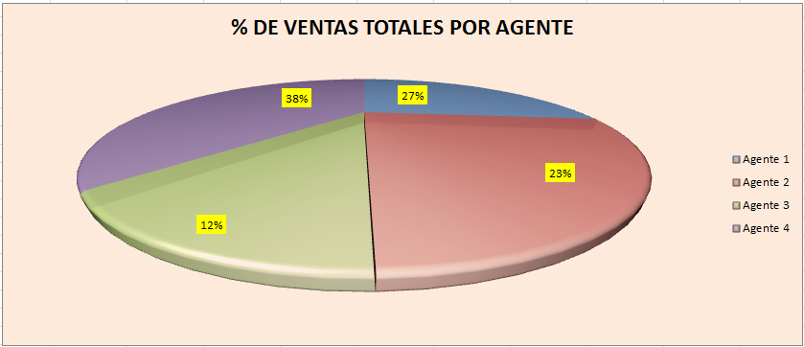

2

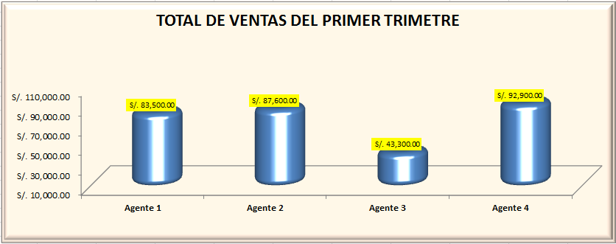

3

Graficos03
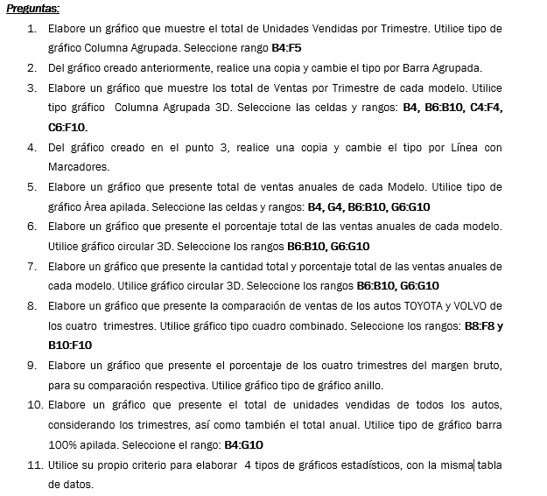
VENTA DE AUTOS EXCLUSIVOS

TRIMESTRES | 1° | 2° | 3° | 4° | Total
Unidades vendidas | 198 | 151 | 169 | 136 | 654
CHEVROLET | 49 | 32 | 44 | 37 | 162
DODGE | 38 | 25 | 35 | 28 | 126
TOYOTA | 21 | 15 | 20 | 16 | 72
FORD | 50 | 45 | 30 | 25 | 150
VOLVO | 40 | 34 | 40 | 30 | 144
Ingreso de Ventas | S/. 2,500,000.00 | S/. 2,300,000.00 | S/. 2,400,000.00 | S/. 2,000,000.00 | S/. 9,200,000.00
Costo de ventas | S/. 2,200,000.00 | S/. 2,100,000.00 | S/. 2,200,000.00 | S/. 1,850,000.00 | S/. 8,350,000.00
Margen bruto | S/. 300,000.00 | S/. 200,000.00 | S/. 200,000.00 | S/. 150,000.00 | S/. 850,000.00

